Foglio1
PHOTO | Article | Ean | Decription | UM | RRP | Pcs | Totale RRP
 | 10402 | 8022804104021 | Health Monitoring Wristband IP67 displa | PZ | 19.99 € | 100 | 1,999.00 €
 | 10403 | 8022804104038 | My fitness smartband black | PZ | 29.99 € | 100 | 2,999.00 €
 | 10403b | 8025023046103 | My fitness smartband blue | PZ | 29.99 € | 100 | 2,999.00 €
 | 27850 | 8022804278500 | Sport auricolare da collo Wireless BT4.0 BLACK | PZ | 19.90 € | 5 | 99.50 €
 | 27850w | 8025023033332 | Sport auricolare collo Wireless BT 4.0 WHITE | PZ | 19.99 € | 136 | 2,718.64 €
 | 33589 | 8022804335890 | Auricolari Stereo MP3 Chicago Black | PZ | 2.99 € | 650 | 1,943.50 €
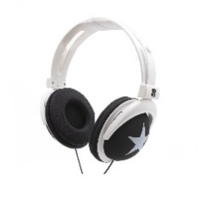 | 33596 | 8022804335968 | Cuffie Stereo Ripieg. Modello London | PZ | 10.99 € | 100 | 1,099.00 €
 | 33596R | 8025023014294 | Cuffie Stereo Ripieg. Mod. London Red | PZ | 10.99 € | 1 | 10.99 €
 | 33596W | 8025023014270 | Cuffie Stereo Ripieg. Mod. London White | PZ | 10.99 € | 3 | 32.97 €
 | 33663B | 8025023032724 | Cuffie Stereo con Microfono BLU | PZ | 16.99 € | 3 | 50.97 €
 | 33663R | 8025023032731 | Cuffie Stereo con Microfono RED | PZ | 16.99 € | 3 | 50.97 €
 | 33851 | 8022804338518 | WEBCAM CON CLIP USB 2.0 | PZ | 16.99 € | 100 | 1,699.00 €
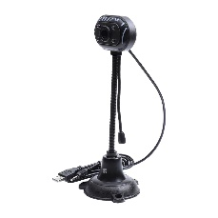 | 33852 | 8022804338525 | WEBCAM LUCI LED STELO USB 2.0 | PZ | 25.99 € | 100 | 2,599.00 €
 | 33854 | 8022804338549 | WEBCAM CON CLIP E LUCI LED USB 2.0 | PZ | 19.99 € | 100 | 1,999.00 €
 | 33856 | 8022804338563 | WEBCAM CON CLIP USB 2.0 | PZ | 19.99 € | 100 | 1,999.00 €
 | 33857 | 8022804338570 | WEBCAM CON CLIP USB 2.0 | PZ | 17.99 € | 110 | 1,978.90 €
 | 33858 | 8022804338587 | WEBCAM PC 1080P 1920X1080 FULL HD | PZ | 59.99 € | 50 | 2,999.50 €
 | 33859 | 8022804338594 | WEBCAM PC 720P 1280x720 | PZ | 35.99 € | 100 | 3,599.00 €
 | 33861 | 8022804338617 | WEBCAM CON LED ROTAZ. 360° USB 2.0 | PZ | 19.99 € | 100 | 1,999.00 €
 | 33862 | 8022804338624 | WEBCAM PC 1080P 1920X1080 FULL HD+led | PZ | 59.99 € | 50 | 2,999.50 €
 | 33863 | 8022804338631 | WEBCAM PC 480P 640x480 | PZ | 24.99 € | 100 | 2,499.00 €
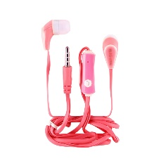 | 40182F | 8025023030041 | Auricolari Stereo+Microfono PARIS Fuxia | PZ | 5.99 € | 7 | 41.93 €
 | 40182 | 8022804401823 | Auricolari Stereo+Microfono Paris Black | PZ | 5.99 € | 2 | 11.98 €
 | 40182BL | 8025023030034 | Auricolari Stereo+Microfono PARIS BLU | PZ | 5.99 € | 1 | 5.99 €
 | 40182R | 8025023030058 | Auricolari Stereo+Microfono PARIS RED | PZ | 5.99 € | 2 | 11.98 €
 | 40184 | 8022804401847 | Auricolari Stereo+Microfono Boston Black | PZ | 7.99 € | 28 | 223.72 €
 | 40184R | 8025023030089 | Auricolari Stereo+Microfono Boston Red | PZ | 7.99 € | 3 | 23.97 €
 | 40184K | 8025023042273 | Auricolari Stereo+Microfono Boston Gold | PZ | 7.99 € | 88 | 703.12 €
 | 40184W | 8025023030096 | Auricolari Stereo+Microfono Boston White | PZ | 7.99 € | 165 | 1,318.35 €
 | 40184G | 8025023039068 | Auricolari Stereo+Microfono Boston Green | PZ | 7.99 € | 7 | 55.93 €
 | 40185 | 8022804401854 | Auricolari Stereo Radio Italy Black | PZ | 4.99 € | 1 | 4.99 €
 | 40186B | 8025023032458 | Auricolari Stereo con microfono BLU | PZ | 7.99 € | 10 | 79.90 €
 | 40186F | 8025023032465 | Auricolari Stereo con microfono FUXIA | PZ | 7.99 € | 12 | 95.88 €
 | 40186G | 8025023032472 | Auricolari Stereo con microfono GREEN | PZ | 7.99 € | 10 | 79.90 €
 | 40186W | 8025023032489 | Auricolari Stereo con microfono WHITE | PZ | 7.99 € | 53 | 423.47 €
 | 40187 | 8022804401878 | Auricolari Tahiti Stereo zip con mic BLACK | PZ | 9.99 € | 14 | 139.86 €
 | 40187B | 8025023032366 | Auricolari Tahiti Stereo zip con mic blu | PZ | 9.99 € | 9 | 89.91 €
 | 40187F | 8025023032380 | Auricolari Tahiti Stereo zip con mic Fuxia | PZ | 9.99 € | 11 | 109.89 €
 | 40187G | 8025023037224 | Auricolari Tahiti Stereo zip con mic Green | PZ | 9.99 € | 4 | 39.96 €
 | 40187R | 8025023032373 | Auricolari Tahiti Stereo zip con mic Red | PZ | 9.99 € | 11 | 109.89 €
 | 40187S | 8025023032397 | Auricolari Tahiti Stereo zip con mic Silver | PZ | 9.99 € | 9 | 89.91 €
 | 40187Y | 8025023037231 | Auricolari Tahiti Stereo zip con mic Yellow | PZ | 9.99 € | 4 | 39.96 €
 | 40188 | 8022804401885 | Auricolari Stereo con microf. Black | PZ | 10.99 € | 20 | 219.80 €
 | 40188K | 8025023032410 | Auricolari Stereo con microf. Black | PZ | 10.99 € | 20 | 219.80 €
 | 40188S | 8025023032403 | Auricolari Stereo con microf. Silver | PZ | 10.99 € | 22 | 241.78 €
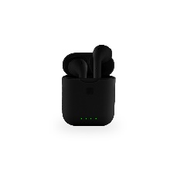 | 40337 | 8022804403377 | Auricolari in tube, modello HORBY TWS BLACK REFURBISHED | PZ | 17.49 € | 50 | 874.50 €
 | 40337G | 8025023043898 | Auricolari in tube, modello HORBY TWS GREEN REFURBISHED | PZ | 17.49 € | 50 | 874.50 €
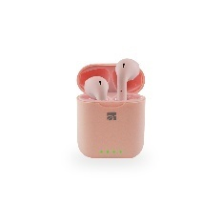 | 40337P | 8025023043881 | Auricolari in tube, modello HORBY TWS PINK REFURBISHED | PZ | 17.49 € | 50 | 874.50 €
 | 40337W | 8025023043904 | Auricolari in tube, modello HORBY TWS WHITE REFURBISHED | PZ | 17.49 € | 50 | 874.50 €
 | 43001B | 8025023038276 | Auricolari Ottawa Stereo con mic blue | PZ | 8.99 € | 50 | 449.50 €
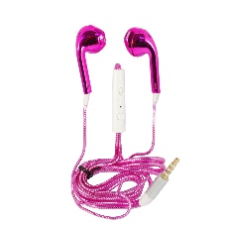 | 43001F | 8025023038382 | Auricolari Ottawa Stereo con mic fuxia | PZ | 8.99 € | 90 | 809.10 €
 | 43001G | 8025023038375 | Auricolari Ottawa Stereo con mic green | PZ | 8.99 € | 17 | 152.83 €
 | 43001K | 8025023038269 | Auricolari Ottawa Stereo con mic gold | PZ | 8.99 € | 3 | 26.97 €
 | 43001R | 8025023038283 | Auricolari Ottawa Stereo con mic red | PZ | 8.99 € | 3 | 26.97 €
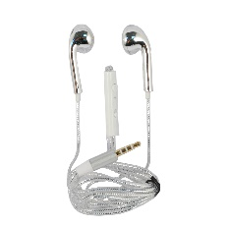 | 43001S | 8025023038320 | Auricolari Ottawa Stereo con mic silver | PZ | 8.99 € | 2 | 17.98 €
 | 43001W | 8025023038306 | Auricolari Ottawa Stereo con mic white | PZ | 8.99 € | 8 | 71.92 €
 | 43002 | 8022804430021 | Auricolare mono con file Canberra | PZ | 5.99 € | 200 | 1,198.00 €
 | 43003 | 8022804430038 | Auricolari Dublino con Microfono | PZ | 8.99 € | 4 | 35.96 €
 | 43003B | 8025023042211 | Auricolari Dublino con Microfono BLU | PZ | 8.99 € | 9 | 80.91 €
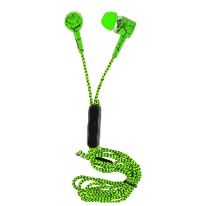 | 43003G | 8025023042228 | Auricolari Dublino con Microfono GREEN | PZ | 8.99 € | 8 | 71.92 €
 | 43003O | 8025023042235 | Auricolari Dublino con Microfono ORANGE | PZ | 8.99 € | 48 | 431.52 €
 | 43003R | 8025023042242 | Auricolari Dublino con Microfono RED | PZ | 8.99 € | 66 | 593.34 €
 | FT-0202G | 4895160633818 | iconBIT Power Bank 20000 mAh | PZ | 39.90 € | 6 | 239.40 €
 | FT-0080G | 4895160633832 | iconBIT Power Bank 8000 mAh | PZ | 34.90 € | 39 | 1,361.10 €
 | 51512S | 8025023029410 | POWER BANK PIATTO 10000mAh Silver | PZ | 32.90 € | 4 | 131.60 €
 | 51513B | 8025023029380 | POWER BANK PIATTO 10000mAh Blu | PZ | 31.90 € | 1 | 31.90 €
 | 51514 | 8022804515148 | POWER BANK PIATTO 15000mAh Black | PZ | 29.90 € | 5 | 149.50 €
 | 51514B | 8025023030256 | POWER BANK PIATTO 15000mAh Blue | PZ | 29.90 € | 4 | 119.60 €
 | 51514F | 8025023029298 | POWER BANK PIATTO 15000mAh Fuxia | PZ | 29.90 € | 6 | 179.40 €
 | 51514Y | 8025023029328 | POWER BANK PIATTO 15000mAh Yellow | PZ | 29.90 € | 1 | 29.90 €
 | 51514W | 8025023029304 | POWER BANK PIATTO 15000mAh White | PZ | 29.90 € | 2 | 59.80 €
 | 51515 | 8022804515155 | POWER BANK 8000mAh Black | PZ | 27.90 € | 2 | 55.80 €
 | 51515W | 8025023029335 | POWER BANK 8000mAh White | PZ | 27.90 € | 110 | 3,069.00 €
 | FT-0101G | 4895160633764 | iconBIT Power Bank 10000 mAh GREEN | PZ | 24.90 € | 8 | 199.20 €
 | FT-0132F | 4895160631548 | iconBIT Power Bank 13200 mAh Led Light | PZ | 24.90 € | 27 | 672.30 €
 | 51508 | 8022804515087 | POWER BANK DA 8000mAh Black | PZ | 21.90 € | 1 | 21.90 €
 | 51508B | 8025023029120 | POWER BANK DA 8000mAh Blu | PZ | 21.90 € | 1 | 21.90 €
 | 51508F | 8025023029113 | POWER BANK DA 8000mAh Fuxia | PZ | 21.90 € | 3 | 65.70 €
 | FT-0100P | 4895160631777 | iconBIT Power Bank 10000 mAh | PZ | 19.90 € | 56 | 1,114.40 €
 | 51511O | 8025023029212 | POWER BANK PIATTO 4000mAh Orange | PZ | 9.90 € | 2 | 19.80 €
 | 51511Y | 8025023029229 | POWER BANK PIATTO 4000mAh Yellow | PZ | 9.90 € | 4 | 39.60 €
 | 51511W | 8025023029236 | POWER BANK PIATTO 4000mAh White | PZ | 9.90 € | 1 | 9.90 €
 | 51502B | 8025023029465 | POWER BANK DA 2800mAh BLU | PZ | 6.90 € | 3 | 20.70 €
 | 51556 | 8022804515568 | POWER BANK DA 2600mAh Keep Kalm UK | PZ | 6.90 € | 2 | 13.80 €
 | 51562 | 8022804515629 | POWER BANK DA 2600mAh Keep Kalm italy | PZ | 6.90 € | 1 | 6.90 €
 | 51501 | 8022804515018 | POWER BANK DA 2600mAh | PZ | 5.90 € | 3 | 17.70 €
 | 51501B | 8025023029403 | POWER BANK DA 2600mAh BLU | PZ | 5.90 € | 16 | 94.40 €
 | 51501F | 8025023028987 | POWER BANK DA 2600mAh FUXIA | PZ | 5.90 € | 27 | 159.30 €
 | 51501O | 8025023029007 | POWER BANK DA 2600mAh ORANGE | PZ | 5.90 € | 1 | 5.90 €
 | 51501Y | 8025023028970 | POWER BANK DA 2600mAh YELLOW | PZ | 5.90 € | 4 | 23.60 €
 | 90342 | 8022804903426 | Auricolare Wireless BT con Microfono | PZ | 9.90 € | 221 | 2,187.90 €
 | 51501W | 8025023029014 | POWER BANK DA 2600mAh WHITE | PZ | 5.90 € | 8 | 47.20 €
 | 51503G | 8025023032083 | POWER BANK DA 2400mAh Green | PZ | 5.90 € | 1 | 5.90 €
 | 51554 | 8022804515544 | POWER BANK DA 2600mAh Carbon Line | PZ | 5.90 € | 16 | 94.40 €
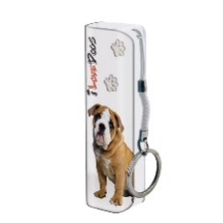 | 51555 | 8022804515551 | POWER BANK DA 2600mAh I Love Dogs | PZ | 5.90 € | 7 | 41.30 €
 | 51561 | 8022804515612 | POWER BANK DA 2600mAh TRIBAL | PZ | 5.90 € | 75 | 442.50 €

 |  |  |  |  |  | 4,000

 |  |  | QTY : 4000 pieces

 |  |  | Subdivided as follows :

 |  |  | 141 Wireless Sport Earphones
 |  |  | 650 Stereo Earphones
 |  |  | 100 Wristband
 |  |  | 200 Fitness Smartband
 |  |  | 110 Stereo Headsets
 |  |  | 221 Wireless Earphones with Microphone
 |  |  | 135 Headsets with Microphone
 |  |  | 910 Different types of Webcam (360° etc.)
 |  |  | 200 Mono Earphones
 |  |  | 686 Stereo Headsets with Microphone
 |  |  | 447 Power Bank
 |  |  | 200 Earphones in TUBE

 |  |  | 4000 PS

